Лист1
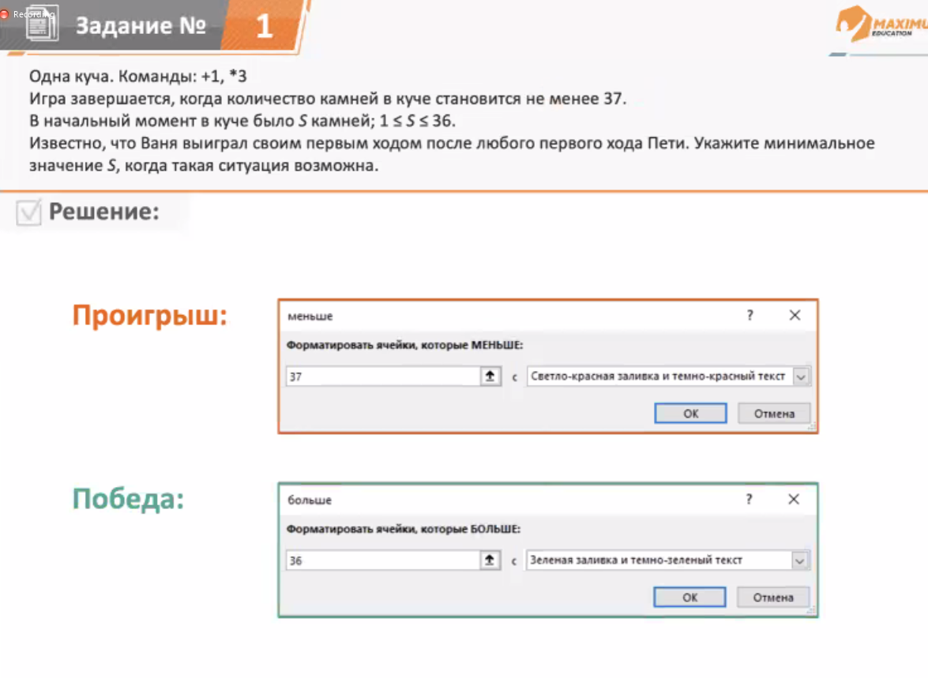
Задача 1
 | s |  | Петя | Ваня
любое знач | 12 | Описываем шаги формулами | 13 | 39
 |  |  | 36 | 108
Перебирать s,
чтобы условное форматирование
показало верный результат
ДВА ЗЕЛЁНЫХ у ВАНИ
ДВА КРАСНЫХ у ПЕТИ

Задача 2
ДОРЕШАТЬ |  |  | Все красные | Все красные | 2 зелёные
 | min s |  | Петя | Ваня | Петя 2
 | 4 | Описываем шаги формулами | 5 | 15 | 16
 |  |  |  |  | 45

 | max s |  | Петя | Ваня | Петя 2
 | 11 |  | 12 |  | 111
 |  |  |  |  | 324

Задача 3

Лист2
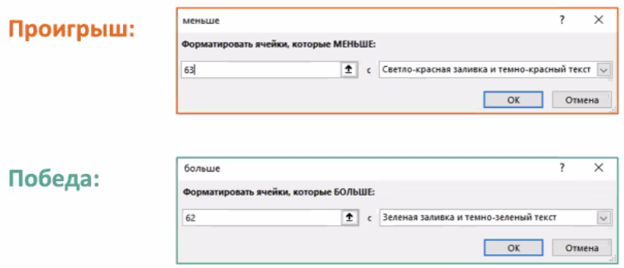
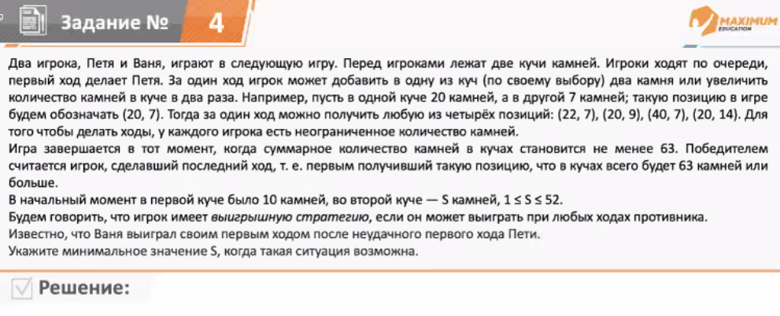
 |  |  |  | ЗАДАЧА с 2мя КУЧАМИ КАМНЕЙ

 | победа 63 | +2,*2
 |  |  |  |  | Куча 1 4 состояния | Куча 2 4 состояния
 | (10,s) начало |  | сумма |  | Петя1 |  | Сумма | Ваня 1
 | 10 | 14 | 24 |  | 12 | 14 | 26 | 40
 |  | ПОДБОР |  |  | 20 | 14 | 34 | 54
14 первое знач. При котором Ваня выиграет |  |  |  |  | 10 | 16 | 26 | 42
 |  |  |  |  | 10 | 28 | 38 | 66

Лист3
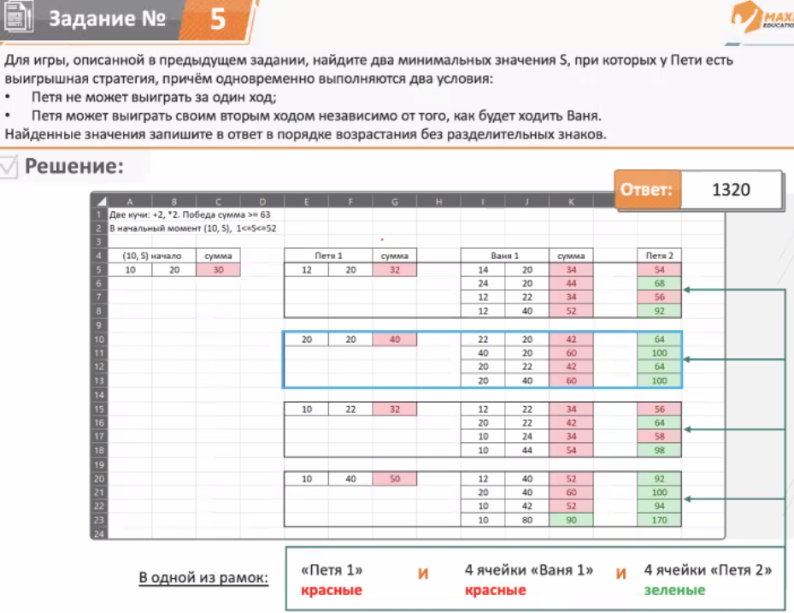
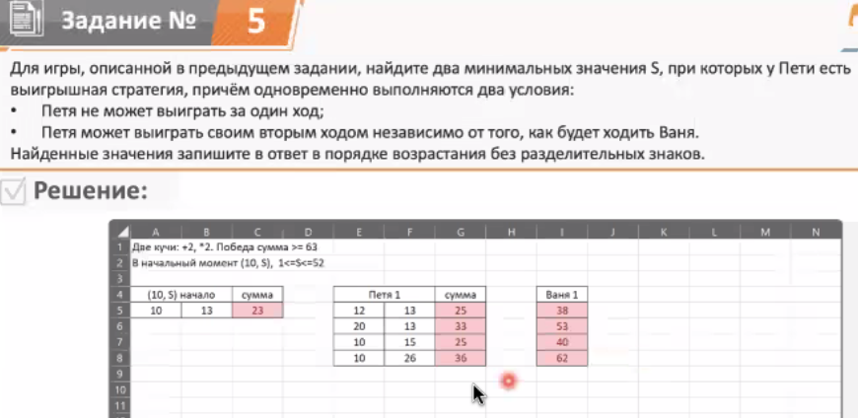

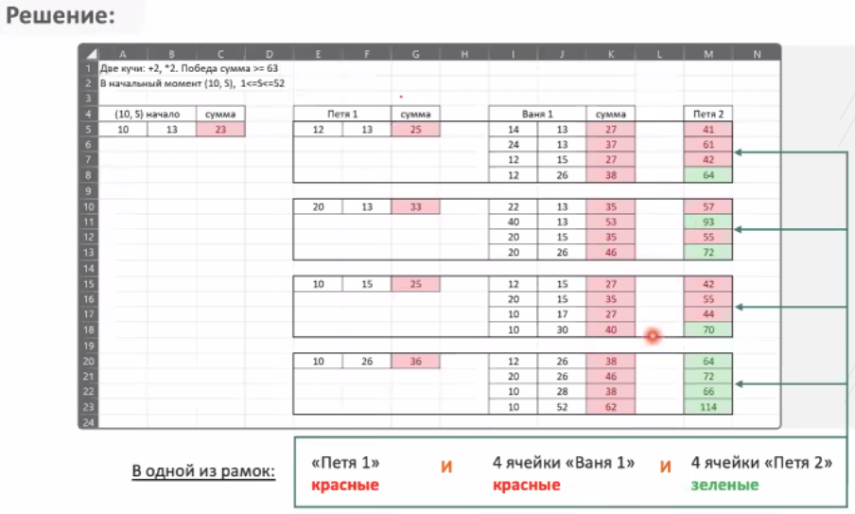
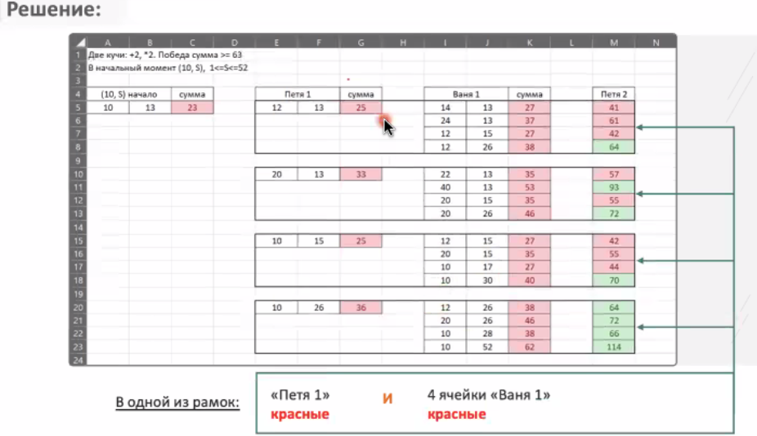

Лист4
